时间对应
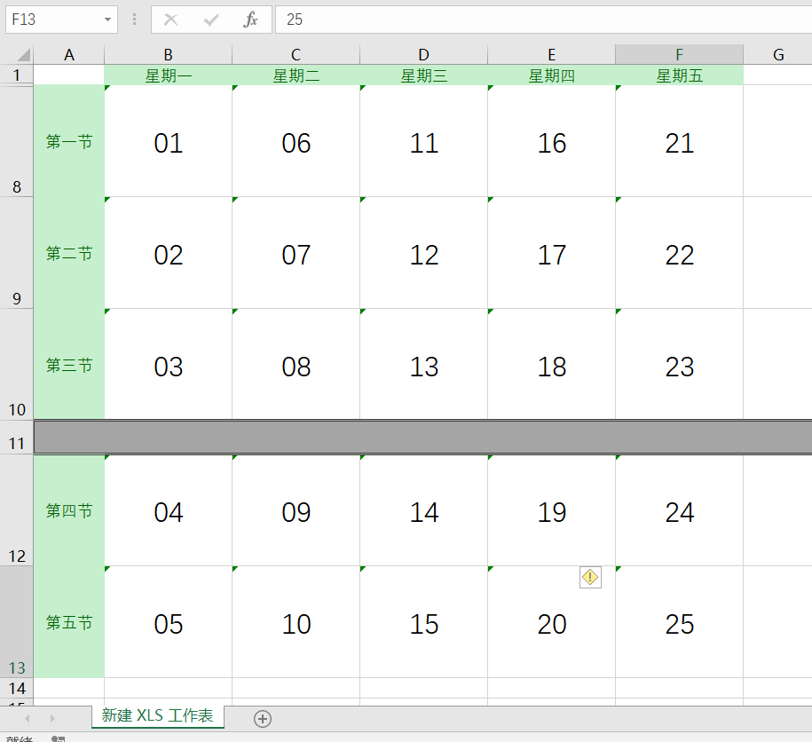

实现流程
开始
从Excel导入开课任务或手动添加经后台处理导入数据库
根据学期查询所有课程任务
分类编码存入Map集合
提交学期到后台

